Inst. Mujeres Regias
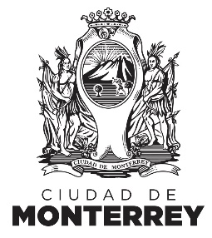
INSTITUTO DE LAS MUJERES REGIAS
ESTADÍSTICA
No. | Nombre de Variable | Enero 2018 | Febrero 2018 | Marzo 2018 | Abril 2018 | Mayo 2018 | Junio 2018 | Julio 2018 | Agosto 2018 | Septiembre 2018 | Octubre 2018 | Noviembre 2018 | Diciembre 2018 | Total 2018
1.0 | Actividades de Prevención de la Violencia
1.1 | Cantidad de actividades de prevención de la violencia | 29 | 28 | 33 | 38 | 27 | 28 | 23 | 36 | 27 | 48 | 67 | 19 | 403
1.2 | Cantidad de personas beneficiadas en actividades de prevención de la violencia | 111 | 313 | 210 | 125 | 90 | 114 | 96 | 202 | 346 | 128 | 306 | 353 | 2,394
2.0 | Actividades de Perspectiva de Género
2.1 | Cantidad de actividades de perspectiva de género | 16 | 26 | 24 | 19 | 64 | 22 | 20 | 35 | 53 | 37 | 44 | 5 | 365
2.2 | Cantidad de personas beneficiadas en actividades de perspectiva de género | 155 | 1,356 | 709 | 352 | 677 | 324 | 348 | 369 | 769 | 975 | 787 | 152 | 6,973
3.0 | Actividades Difusión de los Derechos de la Mujer
3.1 | Cantidad de actividades de promoción de los derechos de la mujer | 4 | 0 | 1 | 0 | 0 | 0 | 1 | 1 | 0 | 0 | 1 | 0 | 8
3.2 | Cantidad de personas beneficiadas en actividades de promoción de los derechos de la mujer | 72 | 0 | 35 | 0 | 0 | 0 | 25 | 30 | 0 | 0 | 48 | 0 | 210
4.0 | Actividades en Promoción de la Salud
4.1 | Cantidad de actividades en promoción de la salud | 119 | 99 | 112 | 78 | 121 | 63 | 103 | 101 | 86 | 96 | 88 | 38 | 1,104
4.2 | Cantidad de personas beneficiadas en actividades de promoción de la salud | 91 | 115 | 130 | 91 | 111 | 89 | 91 | 73 | 74 | 716 | 70 | 70 | 1,721

